AZÚCAR CREMA
PLANILLA DE DATOS GARANTIZADOS |  |  |  | 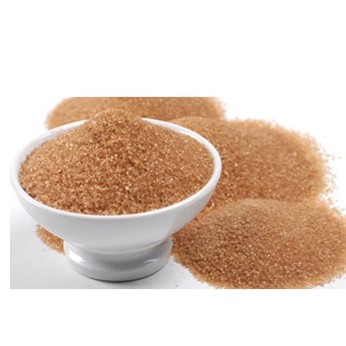

AZÚCAR CREMA |  |  |  | CÓDIGO | 5000010
 |  |  |  | FECHA REVISIÓN | 2021-11-11
 |  |  |  | AREA ESPECIALISTA: Gerencia de Gestión y Control Administrativo (GGCA)

DESCRIPCIÓN SAP: AZÚCAR CREMA
ITEM | DATOS | UNIDAD | PEDIDO | OFRECIDO | COMENTARIO
1 | Empresa proveedora | …. | (*)
2 | Fabricante | …. | (*)
3 | Marca | …. | (**)
4 | Modelo | …. | (*)
5 | País de origen | …. | (*)
6 | Norma de fabricación y ensayos | …. | N/A
7 | Embalaje | …. | CAJAS QUE NO EXEDAN PESO DE 60 LB, PALETIZADAS Y FLEJADAS
8 | Garantía | N/A | N/A
9 | Color | … | Crema
10 | Ingrediente base | … | Caña de azúcar
11 | Empaque | … | Funda
12 | Presentación | … | Paquetes de 5 y 10 libras
13 | Unidad de medida | Lb | Libra
(*) A indicar por el oferente
(**) Timbrado en el material en alto o bajo relieve

 |  |  |  | ……………………………………………….
 |  |  |  | Fecha de la oferta
 | ………………………………………….
 | Yira Tejada |  |  | ……………………………………………….
 | Gerente de Gestión y Control Administrativo |  |  | Nombre y firma del oferente

